Solicitud gráfica
 | Área: | Matemáticas |  |  | Fecha:
 | Grado: | 8 |  |  | 2016-02-20
 | Título del tema: | Los métodos de razonamiento |  |  | ¿Cuaderno de estudio o recurso? | Recurso
 | Editor: | Josué Malagón |  |  | Motor del recurso | M5A

 | Código guión o recurso: | MA_08_08_CO_REC320 | ← Para determinar este código, visite la hoja de Ayuda
 |  |  |  |  | ESPECIFICACIÓN DE ARCHIVOS A ENTREGAR
Núm. | Archivo Shutterstock o ruta en web | Imagen para: | Tipo | Ubicación de la imagen en el recurso M5A | Nombre imagen SMALL | Tamaño imagen SMALL | Nombre imagen ZOOM | Tamaño imagen ZOOM | Descripción | Observaciones
IMG01 | ver observaciones | Recurso M5A | Ilustración | Contenido | MA_08_08_CO_REC320_IMG01n.png | 286 x 286 px | MA_08_08_CO_REC320_IMG01a.png | 500 x 500 px | Pregunta uno, niños en el parque tabla. | 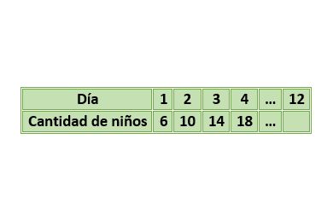
IMG02 | ver observaciones | Recurso M5A | Ilustración | Contenido | MA_08_08_CO_REC320_IMG02n.png | 286 x 286 px | MA_08_08_CO_REC320_IMG02a.png | 500 x 500 px | Pregunta dos, Marcar los puntos que se indican, las letras son lso nombres de los puntos. La letra c en minúscula es el nombre de la recta roja, la recta roja pasa justo por la mitad | 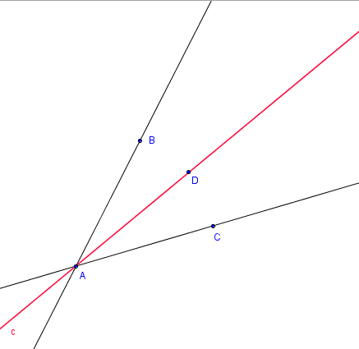
IMG03 | 296676920 | Recurso M5A | Fotografía | Contenido | MA_08_08_CO_REC320_IMG03n.png | 286 x 286 px | MA_08_08_CO_REC320_IMG03a.png | 500 x 500 px | Pregunta tres, gancho grua. Colocar el letrero que se muetra en las observaciones en la fotografía. | 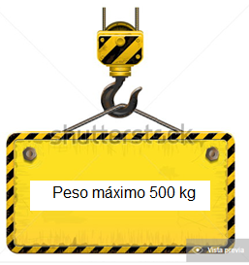
IMG04 | ver observaciones | Recurso M5A | Ilustración | Contenido | MA_08_08_CO_REC320_IMG04n.png | 286 x 286 px | MA_08_08_CO_REC320_IMG04a.png | 500 x 500 px | Pregunta cinco, las letras son los nombres de los puntos, dejar en cursiva, resaltar los puntos que se indican, las fórmulas son las medida de los ángulos, sombrear esos ángulos. | 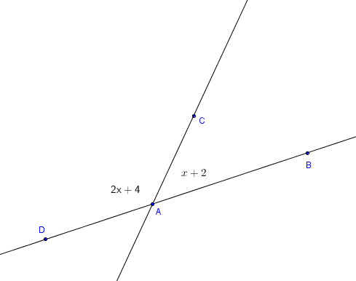
IMG05 | ver observaciones | Recurso M5A | Ilustración | Contenido | MA_08_08_CO_REC320_IMG05n.png | 286 x 286 px | MA_08_08_CO_REC320_IMG05a.png | 500 x 500 px | Pregunta seis, ángulos alternos internos entre paralelas. Las letras a, b y c son los nombres de las rectas, la recta a y b son paralelas, las letras griegas son los nombres de los ángulos, sombrear esos ángulos | 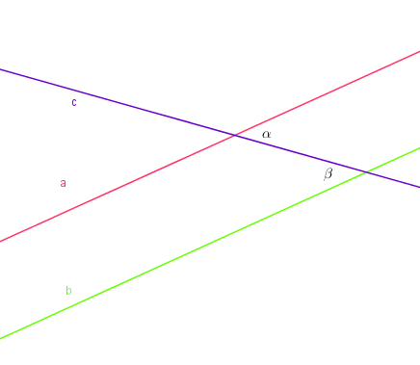
IMG06 | ver observaciones | Recurso M5A | Ilustración | Contenido | MA_08_08_CO_REC320_IMG06n.png | 286 x 286 px | MA_08_08_CO_REC320_IMG06a.png | 500 x 500 px | Pregunta siete, ángulos opuestos por el vértice. Las letras a y b son los nombres de las rectas, las letras griegas son los nombres de los ángulos, sombrear los ángulos. | 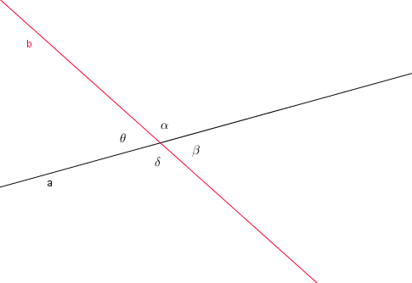
IMG07 | ver observaciones | Recurso M5A | Ilustración | Contenido | MA_08_08_CO_REC320_IMG07n.png | 286 x 286 px | MA_08_08_CO_REC320_IMG07a.png | 500 x 500 px | Pregunta ocho, ángulo inscrito, letras son nombres de los puntos, resaltar esos puntos, letras en cursiva, el punto A es el centro del círculo | 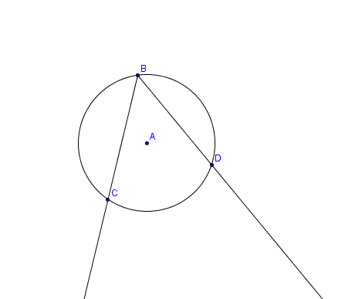
IMG08 | ver observaciones | Recurso M5A | Ilustración | Contenido | MA_08_08_CO_REC320_IMG08n.png | 286 x 286 px | MA_08_08_CO_REC320_IMG08a.png | 500 x 500 px | Pregunta nueve, medida ángulo del polígono. Las letras mayúsculas son nombres de los puntos, resaltar esos puntos, los valores que están dentro de la figura son la medida de los ángulos, sombrear los ángulos, todos los lados de la figura tienen diferente medida | 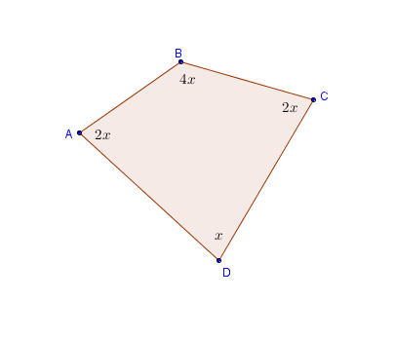
IMG09 | 289575014 | Recurso M5A | Ilustración | Contenido | MA_08_08_CO_REC320_IMG09n.png | 286 x 286 px | MA_08_08_CO_REC320_IMG09a.png | 500 x 500 px | Preguntas cuatro y díez, ambientación. | 

